RaspberryPi基础
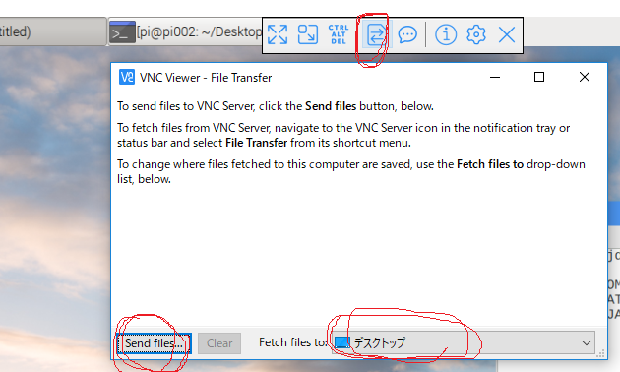
RaspberryPi 3调查

RaspberryPi-3是一个基于linux的微型便携式计算机，可以连接显示器/键盘/鼠标或者通过GPIO引脚连接其他硬件
CPU:ARM Cortex-A53 1.2GHz 64-bit, RAM 1GB
官网：https://www.raspberrypi.org

名词解释
Audio jack 音频插孔 Headphone 耳机 speaker 扬声器 ethernet cable 以太网电缆，网线
heatsink 散热器 self-assembly 自组装的 hand-solder 手工焊接 overlock 超频
SoC(A System on a Chip) 将所有的电脑需要的电子元件都放在一个芯片上

设备硬件
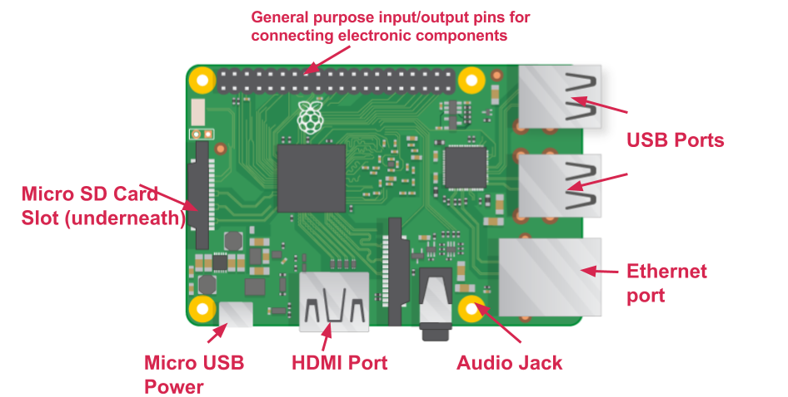

SOC

micro SD card slot:用于插入sd存储卡，存放系统文件和数据
micro USB Power:用于连接电源
HDMI Port：连接显示器
Audio jack：音频插孔，连接耳机/扬声器
Ethernet port:用于连接网线
USB ports：USB插口，可用来连接鼠标和键盘或其他设备
General Purpose Input/Output(GPIO) pins：通用IO引脚，用于和其他电子元件接驳

系统安装
先到官网下载镜像
https://www.raspberrypi.org/documentation/installation/installing-images/README.md
谈话下载etcher软件，用于将镜像写入sd卡
https://etcher.io/
将sd卡插入电脑中，打开etcher，选择下载的镜像和sd卡位置，然后点击flash
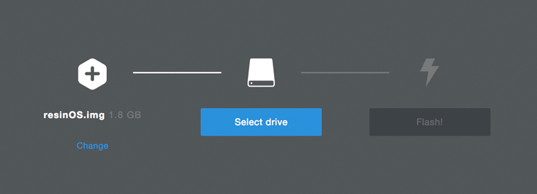

写入sd卡完成后，将sd卡拔出电脑，插入Micro SD Card plot
连接屏幕/鼠标/显示器，最后连接电源，等待一段时间后，会出现下列画面。


此系统是基于ubuntu的操作系统，因此做进一步设置以方便后续使用
点击左上角图标->preferences->Raspberry Pi Configuration
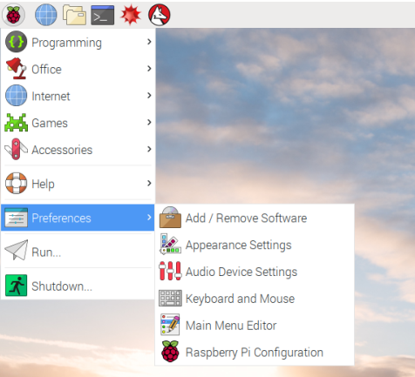

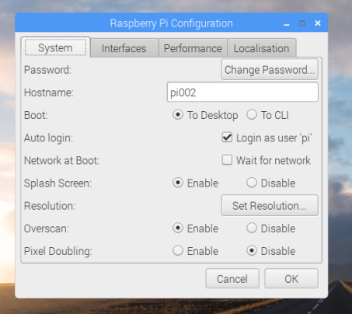

在System界面，按需求更改密码/主机名/设置分辨率(Set Resolution，在后续远程连接中很重要，所以要先设好)

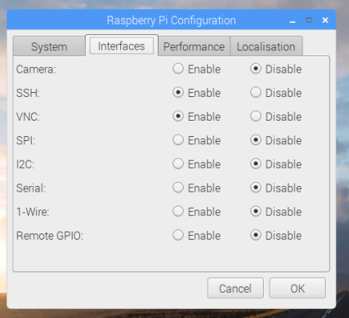

interface界面，需要将ssh和vnc开启，以便于后续远程登陆访问

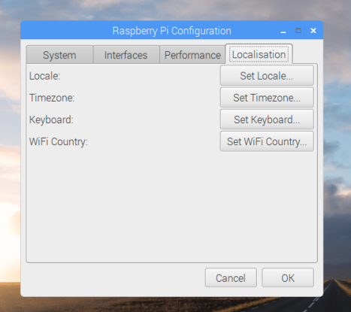

Localisation界面，根据需要设置本地语言/时区/键盘格式/wifi国家

然后右键点击右上角的数据通信符号，选择WireLess&Wired Network Settings
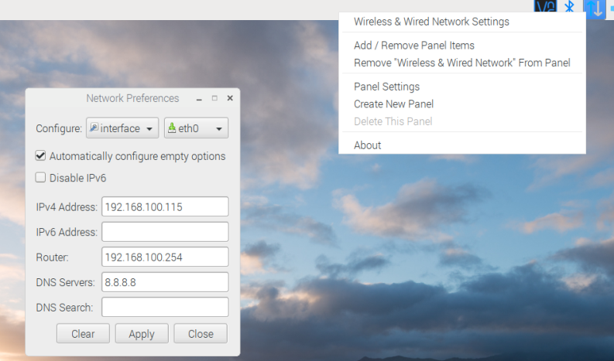

在Configure右边的菜单中选择eth0，输入ip地址（在后续远程中使用）以及路由和DNS服务器
连接网线，然后reboot系统

远程管理
想要可视化管理界面，则可以在外部系统下载VNC Viewer软件
https://www.realvnc.com/en/connect/download/viewer/
下载后安装，打开，然后在界面的地址栏中输入刚才设置的ip地址回车，然后输入账号(默认pi)和改过的密码，会出现pi界面
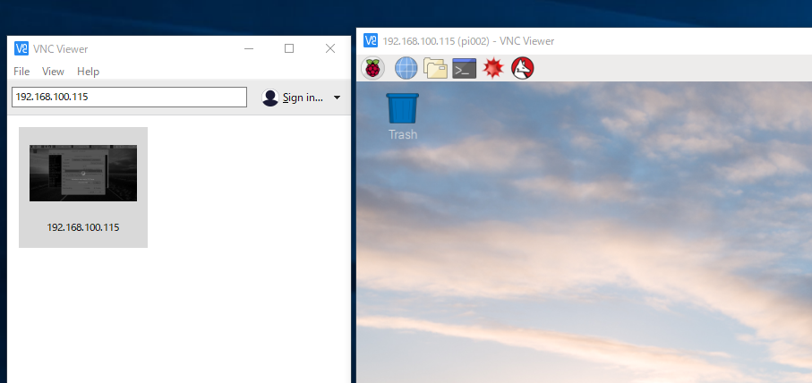

向raspberry Pi发送文件：
使用vnc viewer在连接界面上的工具条，点击文件传送按钮，选择需要的文件以及发送至的目录

和Kaa通信
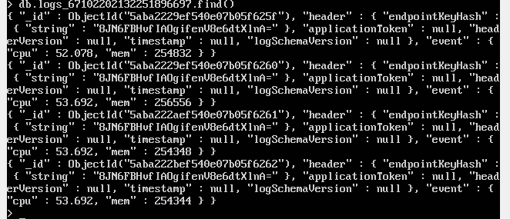
Raspberry Pi 3和Kaa Server的通讯
大致思路：
1.在Kaa的后台管理界面生成所需的sdk
2.编写和sdk配套的程序，用于创建Kaa Client实例，收集和发送数据
3.在RaspberryPi上运行项目，在服务端验证数据的收集

1.生成配套的sdk
启动Kaa服务，登陆Kaa后台管理界面AdministrationUI
http://192.168.100.120:8080/
使用admin admin123身份登陆。新增application，详细见Kaa调查和官网指导
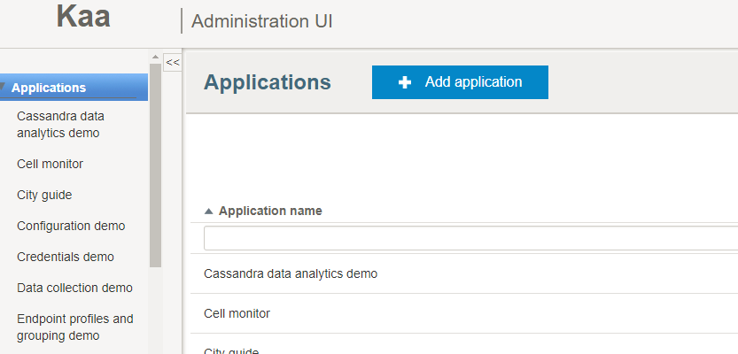

然后注销当前用户，使用devuser devuser123开发者身份登陆。
选择新增的application，点击Schemas，然后添加需要的Configuration Schema和Log Schema，详细步骤见kaa调查和官网
这里Configuration Schema是为了定义数据通信的配置，Log Schema是为了定义数据的存放格式
为了演示，这里的数据定义为Raspberry Pi的cpu温度(double)和内存使用KB(int)，数据存储间隔为1秒钟
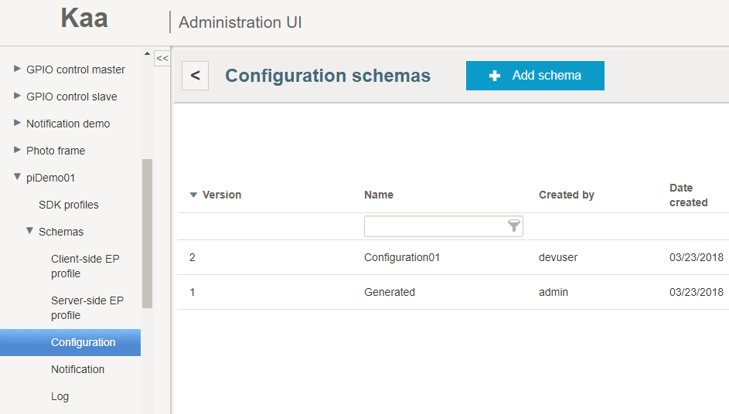

Configuration Schema配置json：
{
"type": "record",
"name": "Configuration",
"namespace": "org.kaaproject.kaa.schema.pi",
"fields": [
{
"name": "samplePeriod",
"type": "int",
"by_default": 1
}
]
}

Log Schema配置json：
{
"type": "record",
"name": "DataCollection",
"namespace": "org.kaaproject.kaa.schema.pi",
"fields": [
{
"name": "cpu",
"type": "double"
},
{
"name": "mem",
"type": "int"
}
]
}

再添加数据库配置LogAppender（这里选择mongoDB即可）
选择Application，点击Generate SDK，选择刚才配置的各种Schema，选择需要的语言版本（演示中选择了Java）然后下载sdk。

2.编写配套程序
为了方便演示，这里下载了java版本的sdk。实际上，大部分sdk是支持c/c++/Obj-c等语言的，只需要编写配套语言的程序即可使用
java版本sdk就是个jar包。编写配套的程序，是为了引入这个jar包，然后使用其提供的Kaa应用来实现数据通信的功能。
同时，也要实现能在客户端(这里是raspberryPi系统)收集所需数据的功能。

采集Raspberry Pi的CPU温度和内存使用：
树莓派的CPU温度信息位于文件 /sys/class/thermal/thermal_zone0/temp中,该文件为一个只读文件。
查阅资料可知，返回的温度参数应该除以1000，单位为摄氏度。
其他cpu信息：
cat /proc/cpuinfo 基本信息
cat /proc/stat 运行状态（使用等情况）

内存信息：
cat /proc/meminfo
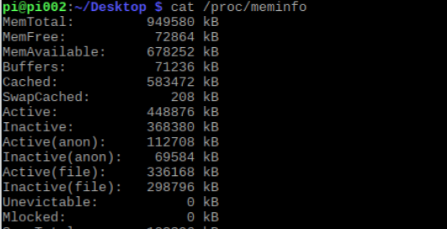

used memory = total - free - buffers - cached

数据的通信：
基本的使用已经在Kaa调查中演示过
创建Kaa Client实例
kaaClient = Kaa.newClient(desktopKaaPlatformContext, new FirstKaaClientStateListener(), true);

添加数据记录
long times = kaaClient.getConfiguration().getSamplePeriod();
scheduledFuture = scheduledExecutorService.scheduleAtFixedRate(
new Runnable() {
@Override
public void run() {
try {
Double cpu = getCPUtemp();
int memUsed = getUsedMem();
kaaClient.addLogRecord(new DataCollection(cpu, memUsed));
LOG.info("Data~~~~~~~~~~~~:CPU Temp - " + cpu + "°C, memUsed - " + memUsed + "KB ~~~~~~~~~~~~");
} catch (Exception e) {
LOG.error("exception occur");
}
}
}, 0, time, TimeUnit.MILLISECONDS);
}

将该项目编译，连同sdk等打包为piDemo.jar，放到RaspberryPi系统中（确认安装了jdk），使用java -jar piDemo.jar运行
看到输出结果中含有
[pool-7-thread-2] INFO org.kaaproject.kaa.client.channel.impl.channels.DefaultOperationTcpChannel - KaaSync message (zipped=false, encrypted=true) received for channel [default_operation_tcp_channel]
[pool-7-thread-2] INFO org.kaaproject.kaa.client.channel.impl.DefaultOperationDataProcessor - Received Sync response: {"requestId": 15, "status": "SUCCESS",

说明数据同步成功了，服务端已经收到了数据

3.服务端验证
登陆Kaa Server所在服务器的mongo数据库
在AdministrationUI页面，生成的application会有一个Application token，它就是设备的标识
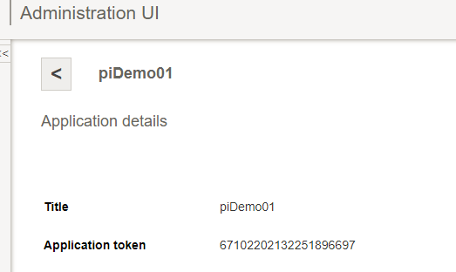

进入mongo数据库
use kaa
show collections
会看到有个文档名字前缀为logs_，后缀是你的application token
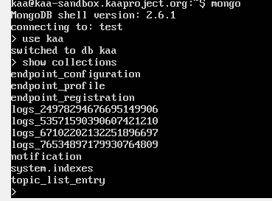

db.logs_application-token.find()
看到发送的cpu和mem数据，则证明传输成功

